April 2021
April 2021
Luleå kommun

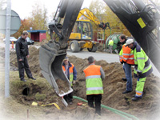
 | ARBETSMARKNAD |  | 2021-04-30

 | 3.0% | öppet arbetslösa personer 16-64 år
 | 3.9% | personer 16-64 år i program

 | 2.8% | öppet arbetslösa ungdomar 18-24 år
 | 6.0% | personer 18-24 år i program

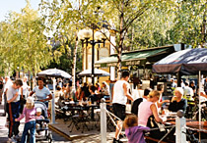
 | BEFOLKNING

 | Luleå kommun |  | 2021-04-30

 | 78,411 | personer

 | 902 | inflyttade
 | 1061 | utflyttade

 | 287 | födda
 | 266 | döda

 | Norrbottens kommuner |  | 2021-03-31

 | Luleå | 78,487 | personer

 | Länet | 249,505 | personer

 | Riket | 10,389,806 | personer

Arbetsmarknad 16-64 år
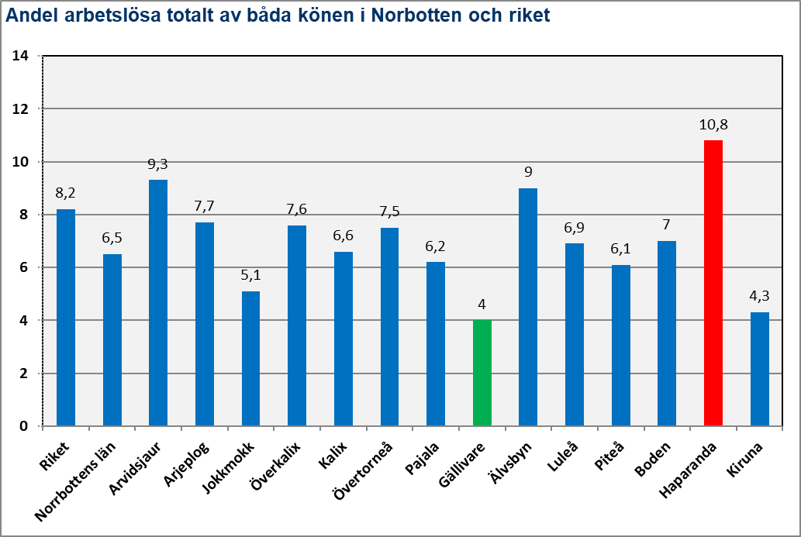
Arbetsmarknad - befolkning 16-64 år |  |  |  |  |  | (Källa: AMS)

Arbetsmarknadsläget i Norrbottens kommuner och riket |  |  |  |  | 2021-04-30
 |  |  |  |  |  | åter
Geografiskt område | Befolkning 16-64 år
 | Andel öppet arbetslösa |  |  | Andel personer i program
 | Kvinnor | Män | Båda könen | Kvinnor | Män | Båda könen
Riket | 3.4% | 4.0% | 3.7% | 4.5% | 4.5% | 4.5%
Norrbottens län | 2.5% | 3.2% | 2.9% | 3.5% | 3.8% | 3.7%
Arvidsjaur | 3.7% | 6.0% | 4.9% | 4.5% | 4.3% | 4.4%
Arjeplog | 4.6% | 5.3% | 5.0% | 2.6% | 2.7% | 2.7%
Jokkmokk | 2.3% | 3.1% | 2.7% | 2.7% | 2.1% | 2.4%
Överkalix | 1.4% | 3.9% | 2.7% | 4.1% | 5.5% | 4.9%
Kalix | 1.9% | 3.3% | 2.7% | 3.2% | 4.5% | 3.9%
Övertorneå | 1.3% | 3.6% | 2.5% | 4.1% | 5.7% | 5.0%
Pajala | 2.1% | 2.4% | 2.3% | 3.0% | 4.7% | 3.9%
Gällivare | 1.4% | 1.9% | 1.7% | 2.4% | 2.2% | 2.3%
Älvsbyn | 3.7% | 4.1% | 3.9% | 5.4% | 4.8% | 5.1%
Luleå | 2.7% | 3.2% | 3.0% | 3.8% | 4.1% | 3.9%
Piteå | 2.7% | 2.8% | 2.8% | 3.3% | 3.4% | 3.3%
Boden | 2.5% | 3.9% | 3.2% | 3.7% | 3.9% | 3.8%
Haparanda | 3.4% | 5.2% | 4.3% | 5.3% | 7.5% | 6.4%
Kiruna | 1.9% | 1.9% | 1.9% | 2.6% | 2.3% | 2.4%
Den sista april 2021 har Luleå lägre andel öppet arbetslösa än riket men högre än länet. Den öppna arbetslösheten är högre bland män i Luleå. Även andelen personer i program är något högre hos män.
Den absolut högsta andelen öppet arbetslösa finns bland män i Arvidsjaur. Lägst andel öppen arbetslöshet finns bland kvinnor i Övertorneå.
Män i Haparanda har med den högsta andelen personer i program av alla kommuner i Norrbotten. Män i Jokkmokk är de som har lägst andel personer i program.
Totalt så har Haparanda den högsta andelen personer utanför den ordinarie arbetsmarknaden medan män i Gällivare har den lägsta.

 |  |  |  |  |  | åter

Arbetsmarknad 18-24 år
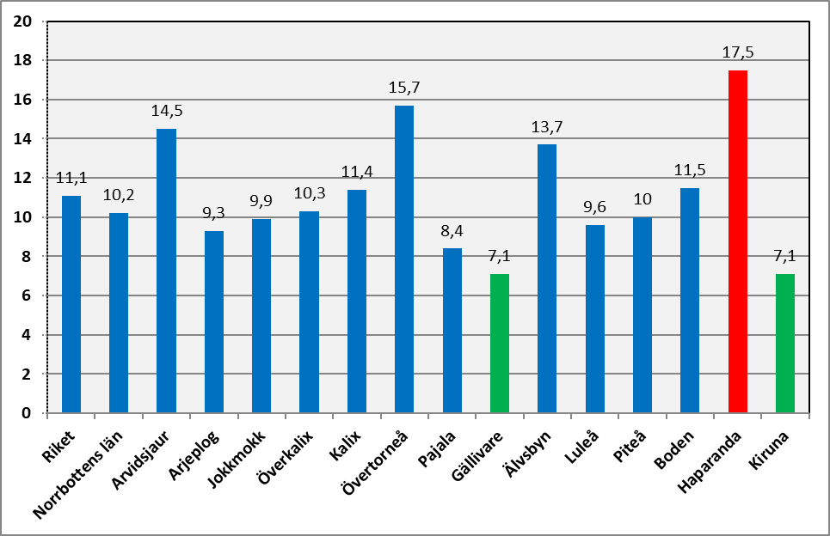
Arbetsmarknad - ungdomar 18-24 år |  |  |  |  |  | (Källa: AMS)

Ungdomsarbetslöshet i Norrbottens kommuner och riket |  |  |  |  | 2021-04-30
 |  |  |  |  |  | åter
Geografiskt område | Ungdomar 18-24 år
 | Andel öppet arbetslösa ungdomar |  |  | Andel ungdomar i program
 | Kvinnor | Män | Båda könen | Kvinnor | Män | Båda könen
Riket | 3.0% | 4.5% | 3.8% | 5.5% | 7.8% | 6.7%
Norrbottens län | 2.4% | 3.6% | 3.0% | 5.1% | 7.5% | 6.5%
Arvidsjaur | 5.8% | 3.5% | 4.4% | 9.4% | 11.0% | 10.4%
Arjeplog | 7.1% | 8.6% | 8.1% | 7.1% | 3.7% | 4.9%
Jokkmokk | 1.1% | 3.4% | 2.5% | 5.4% | 4.8% | 5.1%
Överkalix | 0.0% | 3.2% | 2.1% | 6.0% | 8.4% | 7.6%
Kalix | 2.5% | 2.3% | 2.4% | 4.9% | 10.4% | 8.0%
Övertorneå | 1.4% | 6.3% | 4.6% | 7.1% | 12.6% | 10.7%
Pajala | 0.0% | 1.7% | 1.0% | 3.4% | 8.5% | 6.5%
Gällivare | 2.5% | 2.3% | 2.4% | 2.8% | 4.9% | 3.9%
Älvsbyn | 2.4% | 4.9% | 3.9% | 9.4% | 7.0% | 8.0%
Luleå | 2.1% | 3.4% | 2.8% | 5.0% | 6.9% | 6.0%
Piteå | 2.3% | 3.3% | 2.8% | 5.6% | 7.0% | 6.4%
Boden | 2.4% | 5.1% | 3.9% | 4.9% | 8.9% | 7.1%
Haparanda | 4.7% | 5.1% | 4.9% | 7.6% | 12.2% | 10.3%
Kiruna | 2.1% | 2.8% | 2.5% | 3.6% | 6.2% | 5.1%
Den sista april 2020 har Luleå lägre andel öppet arbetslösa ungdomar än i riket och länet.
Den öppna arbetslösheten bland ungdomar i Luleå är lägre hos kvinnor än män och det är fler män i program.
Den absolut högsta andelen öppet arbetslösa undomar finna bland män i Arjeplog. Lägst andel öppet arbetslösa ungdomar finns bland kvinnor i Pajala och Överkalix.
Bland ungdomarna är det män i Övertorneå som har den högsta andelen personer i program av alla kommuner i Norrbotten. Kvinnliga ungdomar i Gällivare är den grupp som har lägst andel personer i program.
Totalt så har Haparanda och Övertorneå den högsta andelen ungdomar utanför den ordinarie arbetsmarknaden medan Gällivare har den lägsta.

Arbetslösa ungdomar totalt av båda könen i Norrbottens kommuner och riket
 |  |  |  |  |  | åter

Befolkning Luleå kommun
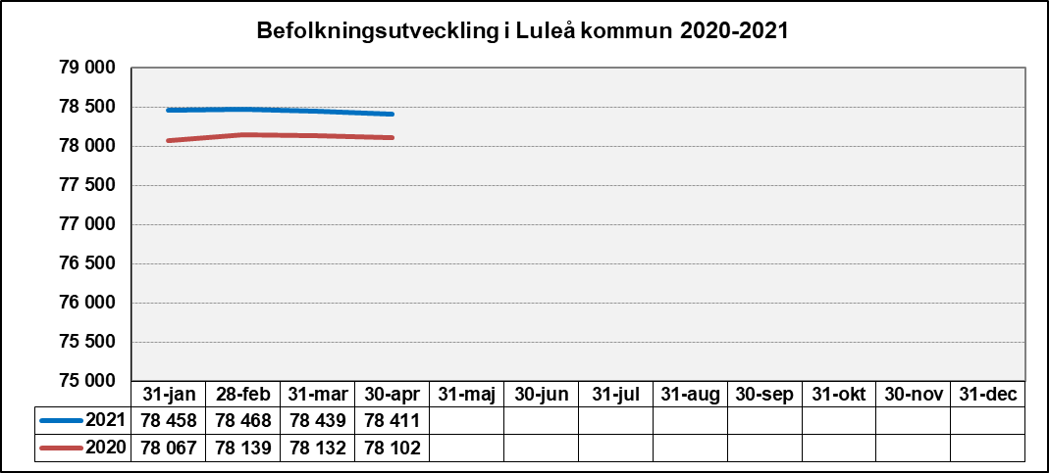
Befolkning - Luleå kommun, folkmängd |  |  |  |  |  |  |  |  | (Källa: KID-statistik)

Befolkningsläget i Luleå kommun (Preliminärt) |  |  |  |  |  |  |  | 2021-04-30
 |  |  |  |  |  |  |  | åter
Befolkning |  | 2021-04-30 |  |  | 2021-01-31 |  |  | 2020-12-31
 |  | Kvinnor | Män | Summa | Kvinnor | Män | Summa | Summa
Folkökning |  | 5 | -143 | -138 | 15 | -39 | -24 | 444
Folkmängd |  | 38,284 | 40,127 | 78,411 | 38,284 | 40,127 | 78,411 | 78,549
Födda |  | 156 | 131 | 287 | 50 | 41 | 91 | 757
Döda |  | 130 | 136 | 266 | 32 | 33 | 65 | 774
Födelsenetto |  | 26 | -5 | 21 | 18 | 8 | 26 | -17
Inflyttning |  | 415 | 487 | 902 | 91 | 95 | 186 | 4,028
Utflyttning |  | 436 | 625 | 1,061 | 94 | 142 | 236 | 3,567
Flyttningsnetto |  | -21 | -138 | -159 | -3 | -47 | -50 | 461
Den sista april 2021 hade Luleå kommun en folkmängd av 78 411 personer vilket är en minskning med 138 personer sedan årsskiftet. Födelsenettot är +21 personer. Flyttnettot är -159 personer. Siffrorna för månaden visar på 91 nyfödda och 65 döda, 186 inflyttade och 236 utflyttade. Vilket för månaden ger befolkningförändring av -24 personer.

Befolkningen Luleå kommun efter år och ålder (Preliminärt) |  |  |  |  |  |  |  | 2021-04-30
 |  |  |  |  |  |  |  |  | åter
Ålder | 2021-04-30 |  |  | 2020-04-30 |  |  | Skillnad 2020/2021
 | Kvinnor | Män | Summa | Kvinnor | Män | Summa | Kvinnor | Män | Summa
0 | 150 | 127 | 277 | 134 | 137 | 271 | 16 | -10 | 6
1-5 | 1,934 | 2,017 | 3,951 | 1,895 | 2,013 | 3,908 | 39 | 4 | 43
6-9 | 1,565 | 1,700 | 3,265 | 1,612 | 1,734 | 3,346 | -47 | -34 | -81
10-12 | 1,224 | 1,337 | 2,561 | 1,215 | 1,341 | 2,556 | 9 | -4 | 5
13-15 | 1,234 | 1,326 | 2,560 | 1,257 | 1,304 | 2,561 | -23 | 22 | -1
16-18 | 1,197 | 1,215 | 2,412 | 1,142 | 1,195 | 2,337 | 55 | 20 | 75
19-24 | 2,670 | 3,769 | 6,439 | 2,644 | 3,712 | 6,356 | 26 | 57 | 83
25-29 | 2,453 | 3,142 | 5,595 | 2,570 | 3,231 | 5,801 | -117 | -89 | -206
30-39 | 4,756 | 5,415 | 10,171 | 4,612 | 5,201 | 9,813 | 144 | 214 | 358
40-49 | 4,468 | 4,736 | 9,204 | 4,539 | 4,795 | 9,334 | -71 | -59 | -130
50-59 | 5,210 | 5,276 | 10,486 | 5,176 | 5,250 | 10,426 | 34 | 26 | 60
60-64 | 2,240 | 2,203 | 4,443 | 2,318 | 2,231 | 4,549 | -78 | -28 | -106
65-74 | 4,418 | 4,129 | 8,547 | 4,427 | 4,160 | 8,587 | -9 | -31 | -40
75-84 | 3,355 | 2,845 | 6,200 | 3,243 | 2,790 | 6,033 | 112 | 55 | 167
85- | 1,410 | 890 | 2,300 | 1,391 | 833 | 2,224 | 19 | 57 | 76
Summa | 38,284 | 40,127 | 78,411 | 38,175 | 39,927 | 78,102 | 109 | 200 | 309
Jämfört med april föregående år har folkmängden totalt ökat med 309 personer 109 kvinnor och 200 män. Den största enskilda minskningen sker bland kvinnor 25-29 år medan den åldersgrupp som ökar mest är män 30-39 år.

Diagram över befolkningsutvecklingen i Luleå kommun 2019-2020 |  |  |  |  |  |  |  | 2021-04-30
 |  |  |  |  |  |  |  |  | åter

Befolkning Norrbottens kommuner
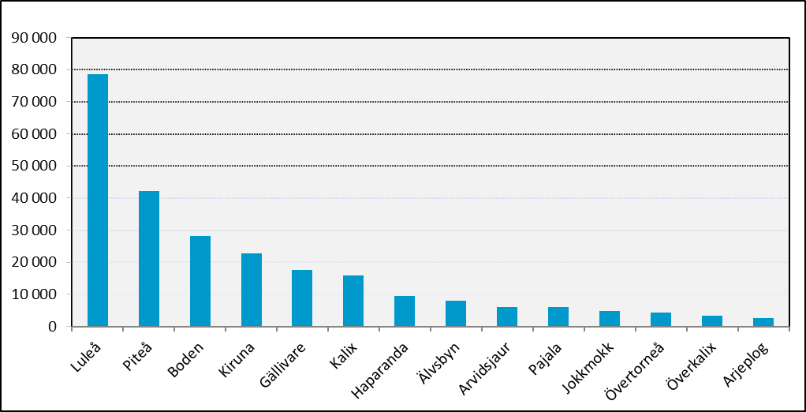
Befolkning - Norbotten och riket |  |  |  |  |  |  |  | (Källa: SCB)

Tabell över befolkningsläget i Norrbottens kommuner och riket |  |  |  |  |  |  | 2021-03-31
 |  |  |  |  |  |  |  | åter
Kommun/ | Folk- | För- | Födda | Döda | Födelse- | In- | Ut- | Flytt-
län/rike | mängd | ändring |  |  | netto | flyttning | flyttning | netto
Luleå | 78,487 | -62 | 196 | 201 | -5 | 741 | 798 | -57
Piteå | 42,191 | -35 | 98 | 120 | -22 | 273 | 301 | -28
Boden | 28,106 | 46 | 75 | 103 | -28 | 302 | 258 | 44
Kiruna | 22,708 | 44 | 44 | 53 | -9 | 215 | 187 | 28
Gällivare | 17,491 | 29 | 38 | 67 | -29 | 163 | 118 | 45
Kalix | 15,790 | -22 | 33 | 74 | -41 | 126 | 120 | 6
Haparanda | 9,563 | -38 | 15 | 59 | -44 | 94 | 89 | 5
Älvsbyn | 8,054 | 0 | 18 | 32 | -14 | 62 | 48 | 14
Arvidsjaur | 6,138 | -7 | 12 | 22 | -10 | 52 | 48 | 4
Pajala | 5,955 | -11 | 15 | 24 | -9 | 49 | 57 | -8
Jokkmokk | 4,842 | -9 | 13 | 19 | -6 | 54 | 67 | -13
Övertorneå | 4,201 | -16 | 8 | 22 | -14 | 42 | 45 | -3
Överkalix | 3,269 | -20 | 4 | 19 | -15 | 17 | 22 | -5
Arjeplog | 2,710 | -8 | 1 | 13 | -12 | 16 | 16 | 0
Norrbotten | 249,505 | -109 | 570 | 828 | -258 | 1,313 | 1,336 | -23
Sverige | 10,389,806 | 10,511 | 28,097 | 25,538 | 2,559 | 12,982 | 11,907 | 1,075

SCB:s befolkningssiffror till och med 1:a kvartalet 2021 visar att folkmängden i Luleå kommun har minskat
under året med 62 personer till 78 487

Kommunen har ett negativt födelsenetto (-5 personer) och negativt flyttnetto (-57 personer).

Folkmängden i Sverige var 10 389 806 personer (+10 511), Norrbotten har 249 505 personer (-109).

Av kommunerna i Norrbotten så är det Boden, Gällivare och Kiruna som ökat sin befolkning.

Ingen av kommunerna i Norrbotten har positivt födelsenetto.

Av länets kommuner så har sju kommuner positivt flyttnetto.
Dessa är Boden, Kiruna, Gällivare, Kalix, Haparanda, Älvsbyn och Arvidsjaur.

Diagram över folkmängden i Norrbottens kommuner |  |  |  |  |  |  | 2021-03-31
 |  |  |  |  |  |  |  | åter

